3x3
Tarea Eliminación Gaussiana

 | x | y | z | b
F1 | 1 | 1 | 1 | 2
F2 | 5 | 1 | -4 | 1
F3 | -7 | 2 | -5 | 3

 |  | Iteración 1 | F3+7F1
 | x | y | z
F1 | 1 | 1 | 1 | 2 | F3 | -7 | 2 | -5 | 3
F2 | 5 | 1 | -4 | 1 | 7*F1 | 7 | 7 | 7 | 14
F3 | 0 | 9 | 2 | 17 |  | 0 | 9 | 2 | 17

 |  | Iteración 2 | F2-5F1
 | x | y | z
F1 | 1 | 1 | 1 | 2 | F2 | 5 | 1 | -4 | 1
F2 | 0 | -4 | -9 | -9 | -5*F1 | -5 | -5 | -5 | -10
F3 | 0 | 9 | 2 | 17 |  | 0 | -4 | -9 | -9

 |  | Iteración 3 | 2F2+F3
 | x | y | z
F1 | 1 | 1 | 1 | 2 | 2F2 | 0 | -36 | -81 | -81
F2 | 0 | -4 | -9 | -9 | F3 | 0 | 36 | 8 | 68
F3 | 0 | 0 | -73 | -13 |  | 0 | 0 | -73 | -13

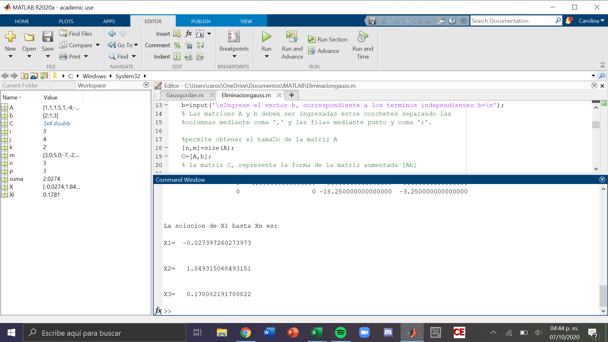
F3
 | -73z = | -13
 | z = | 0.17808219178

F2
 | -4y | -9z | = -9
 | -4y | -1.602739726 | = -9
 | y = | 1.8493150685

F1
 | x | + y | + z | = 2
 | x + | 1.8493150685 | 0.17808219178 | = 2
 | x | -0.027397260274

4x4
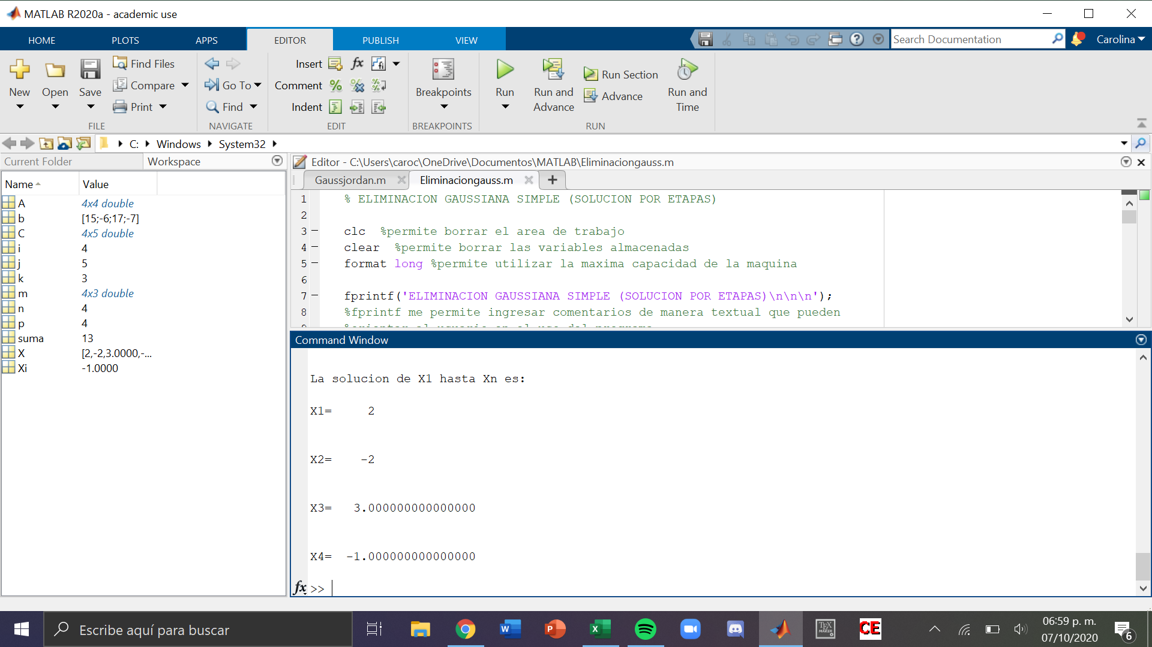
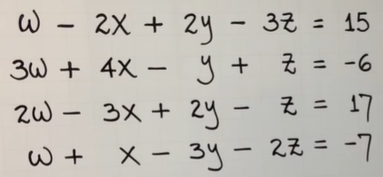
 | w | x | y | z | b
F1 | 1 | -2 | 2 | -3 | 15
F2 | 3 | 4 | -1 | 1 | -6
F3 | 2 | -3 | 2 | -1 | 17
F4 | 1 | 1 | -3 | -2 | -7

